申請書
（様式第１ー２）
埼玉県省エネナビ診断フォローアップ申込書

 |  |  |  |  | 申請日： |  |  |  | 令和 | 年 | 月 |  | 日

過去に受診した、県の省エネナビ診断のフォローアップを希望します。

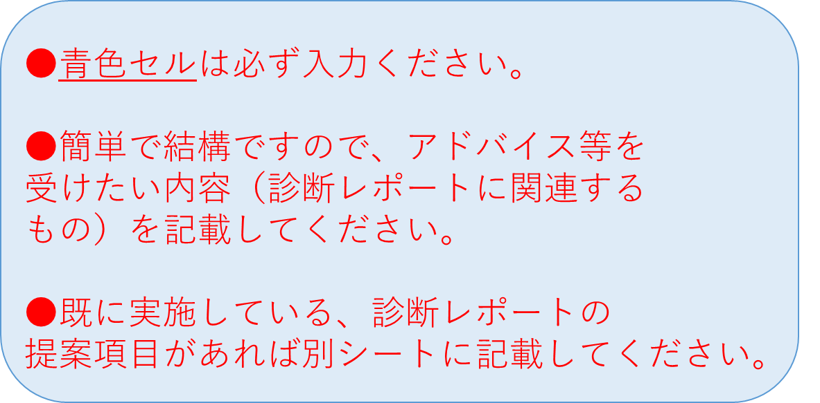
【申請者情報】
ふりがな |  |  |  |  |  |  |  |  |  |  |  | 様
申請者名称 （会社名）
連絡担当者 | 所属部署
 | 役 職
 | ふりがな |  |  |  |  |  |  |  |  |  |  | 様
 | 氏 名
 | TEL |  |  |  |  |  | FAX
 | E-mail |  |  |  | ＠

以前の診断受診日 |  | 選択 | 年 | 月 |  | 日

フォローアップ希望内容
フォローアップを 希望する過去の 診断提案項目 | ・

 | ・

 | ・

 | ・

 | ・

具体的に アドバイスが 欲しい内容 (実施にあたっての課題/改善したい点など) | ・

 | ・

 | ・

 | ・

 | ・

その他（要望など）

 |  |  |  |  |  | 《送付先》
 |  |  |  |  |  | メール： |  | shindan@kannet-sai.org
 |  |  |  |  |  | ＦＡＸ： |  | ０４８－７４９－１２１８

